상품제안서
라인 A5 리갈패드 스티커 | 상품코드: S24278

 |  |  |  |  |  |  | 02-713-8555 | www.synergygift.co.kr
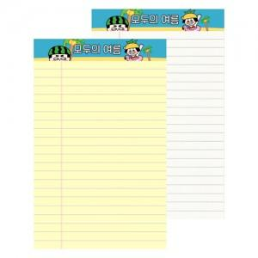

【상세/제작정보】 | <span style="font-size: 14pt;">※ 인쇄사이즈 126*58mm</span><span id="husky_bookmark_end_1704781462712"></span><p><span style="font-size: 14pt;">※ 배송비 별도 발생됩니다. 박스당 150개입, 3,500원 부가세별도</span></p>

【인쇄/포장옵션】 | 컬러스티커 / OPP(비닐)

【공급단가】 | 수량 | 300~ | 1,000~ | 3,000~ | 10,000~ | 30,000~
*VAT별도 | 노랑 | 950원 | 735원 | 685원 | 665원 | 650원
 | 백색 | 1,080원 | 885원 | 835원 | 815원 | 800원

【상품 URL】 | https://www.synergygift.co.kr:443/src/goods_detail.php?gdno=24278

